用語説明
用語 | 説明
クラウドサービス | 「クラウドサービス」とは、事業者によって定義されたインタフェースを用いた、拡張 性、柔軟性を持つ共用可能な物理的又は仮想的なリソースにネットワーク経由でアク セスするモデルを通じて提供され、利用者によって自由にリソースの設定・管理が可能 なサービスであって、情報セキュリティに関する十分な条件設定の余地があるものを いう。この構成要素として、SaaS（Software as a Service）、PaaS（Platform as a Service）、IaaS（Infrastructure as a Service）が存在する。
SaaS（Software as a Service） | 電子メールやスケジュール管理、文書作成等のソフトウェア（アプリケーション） レベルの資源（機能）を提供するサービスである。利用者はソフトウェア（アプリケーション）が提供する各種機能を、すぐに利用することが可能。
PaaS（Platform as a Service） | データベース、開発フレームワーク等のアプリケーションを開発や実行するためのプラットフォームレベルの資源（機能）を提供するサービスである。利用者はプラットフォームが提供する各種機能を使って、必要なアプリケーションを開発する必要がある。
IaaS（Infrastructure as a Service） | サーバや記録領域（ストレージ）等のハードウェアレベルの資源を提供するサービスである。 利用者は、提供されたハードウェアを利用するため、自分でOS（オペレーティングシステム）をはじめとする必要なソフトウェアを導入する必要がある。
API連携（Application Program Interface） | 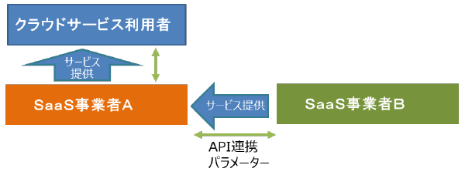 複数のSaaS事業者が、APIで水平連携していること。以下に概念図を示す。
WAF（Web Application Firewall） | WebサーバとWebブラウザ間にて、通信(HTTPやHTTPS)の内容を確認して、各種の攻撃からWebサーバを守る装置のこと。
IDS（Intrusion Detection System） | 不正アクセスを検知するシステムのこと。
IPS（Intrusion Prevention System） | 不正アクセスを検知するだけではなく、侵入を防御するシステムのこと。
ランサムウェア | コンピュータウイルスの一種で、データを暗号化し、復号するために身代金を要求するもの。
デジタルフォレンジック | 証拠能力を備えた体系的で信頼性の高い記録(システムや通信のログ、システムのディスク並びにメモリのイメージなど)や、それを取得するシステムの総称のこと。
ロギング | 発生情報を時系列にログとして蓄積すること。

